Đăng nhập

1
2

BUG_ID | BUG_OVERVIEW | BUG_DETAIL | EXPECTED RESULT | NOTE/ REFERRENCES
1 | Sai chính tả | Chữ "nhỏm" không có nghĩa | Đổi thành "nhóm" | Note 1
2 | Thông tin sai | "G02" không phải tên nhóm hiện tại | Đổi thành "B3" | Note 1
3 | Sai định dạng | "Huflit' phỉa viết in hoa hết | Đổi thành "HUFLIT" | Note 2

Them kho mới
1

BUG_ID | BUG_OVERVIEW | BUG_DETAIL | EXPECTED RESULT | NOTE/ REFERRENCES
1 | Lỗi khung nhìn | Danh sách kho hàng đã thêm quá dài | Thêm tính năng phân trang cho bảng này | Note 1

Ds sản phẩm
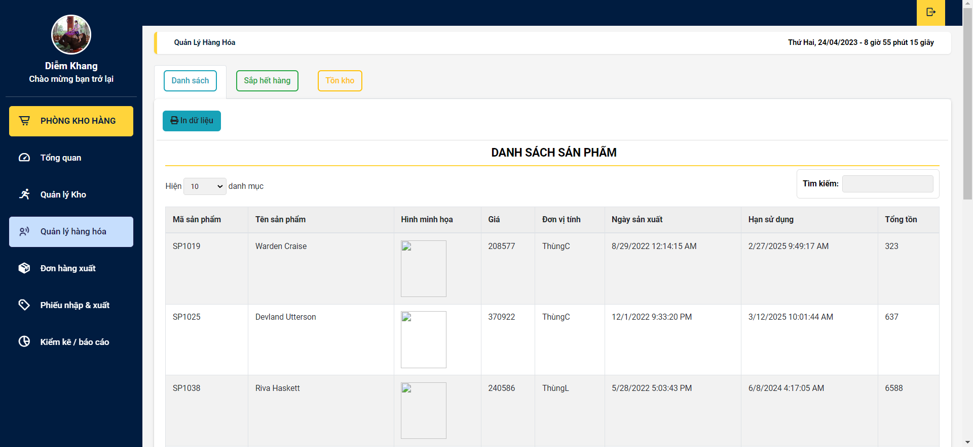
1
2
3

BUG_ID | BUG_OVERVIEW | BUG_DETAIL | EXPECTED RESULT | NOTE/ REFERRENCES
1 | Lỗi màu sắc | Màu chữ bị tối so với màu nên button | Đổi màu chữ | Note 1
2 | Lỗi padding | Padding ít làm cho chữ bị mất dấu | Tăng padding của tiêu đề lên 10px | Note 2
3 | Lỗi hiển thị | Hình ảnh không hiển thị | Cần thêm hình ảnh vào | Note 3

Phiếu đã nhập
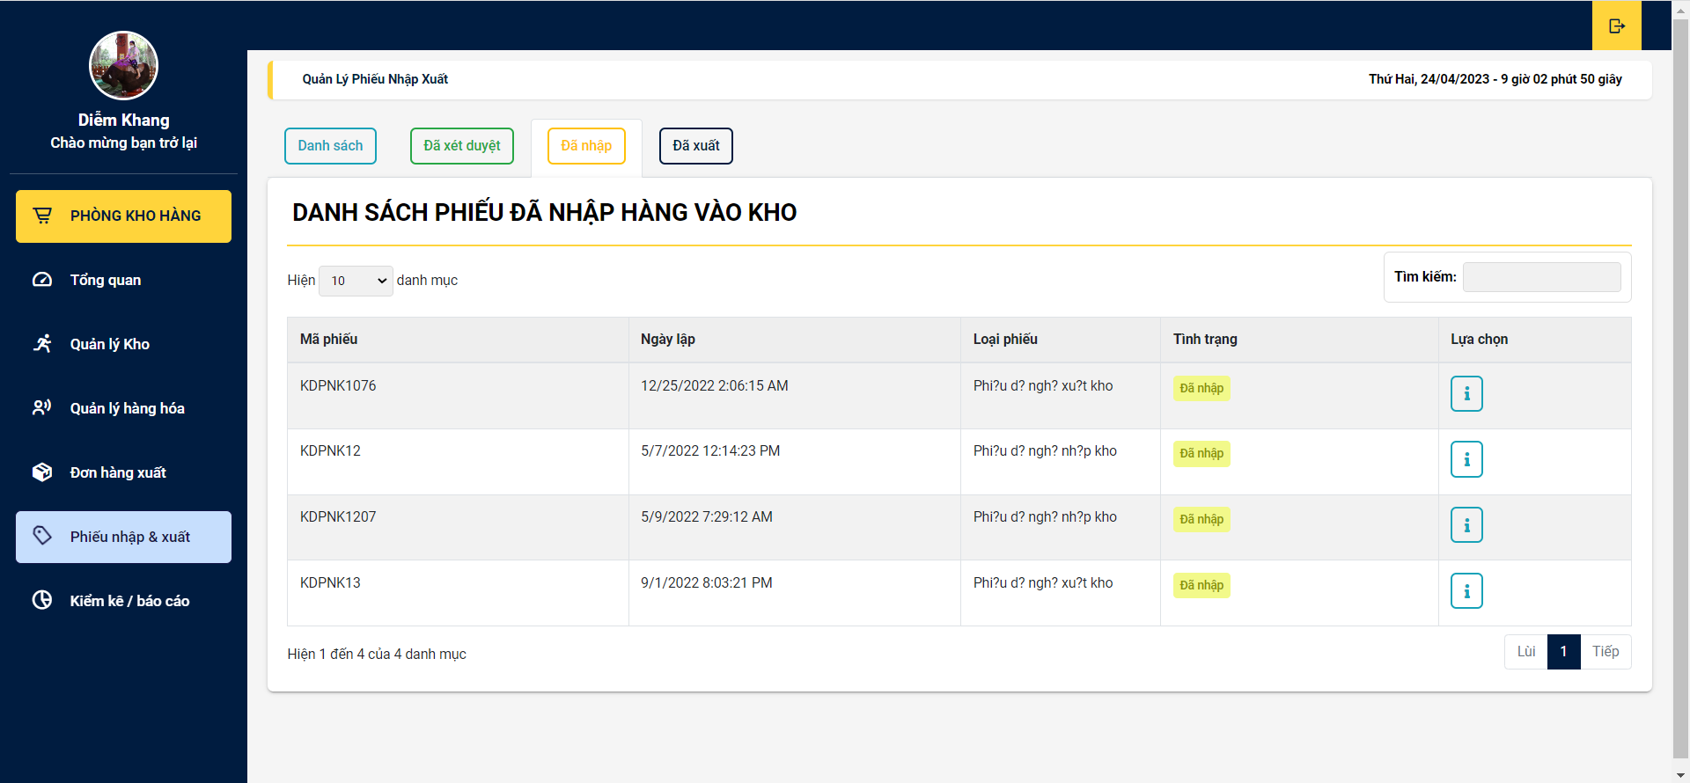
2
1

BUG_ID | BUG_OVERVIEW | BUG_DETAIL | EXPECTED RESULT | NOTE/ REFERRENCES
1 | Lỗi kiểu dữ liệu | Kiểu dữ liệu không phù hợp | Cài đặt lại kiểu dữ liệu là nvarchar() | Note 2
2 | Lỗi vị trí | Nội dung bị lệch sang trái nên dẫn đến bị thừa chỗ trống | Chỉnh thuộc tính text-align thành center | Note 1

Phiếu đề nghị xuất
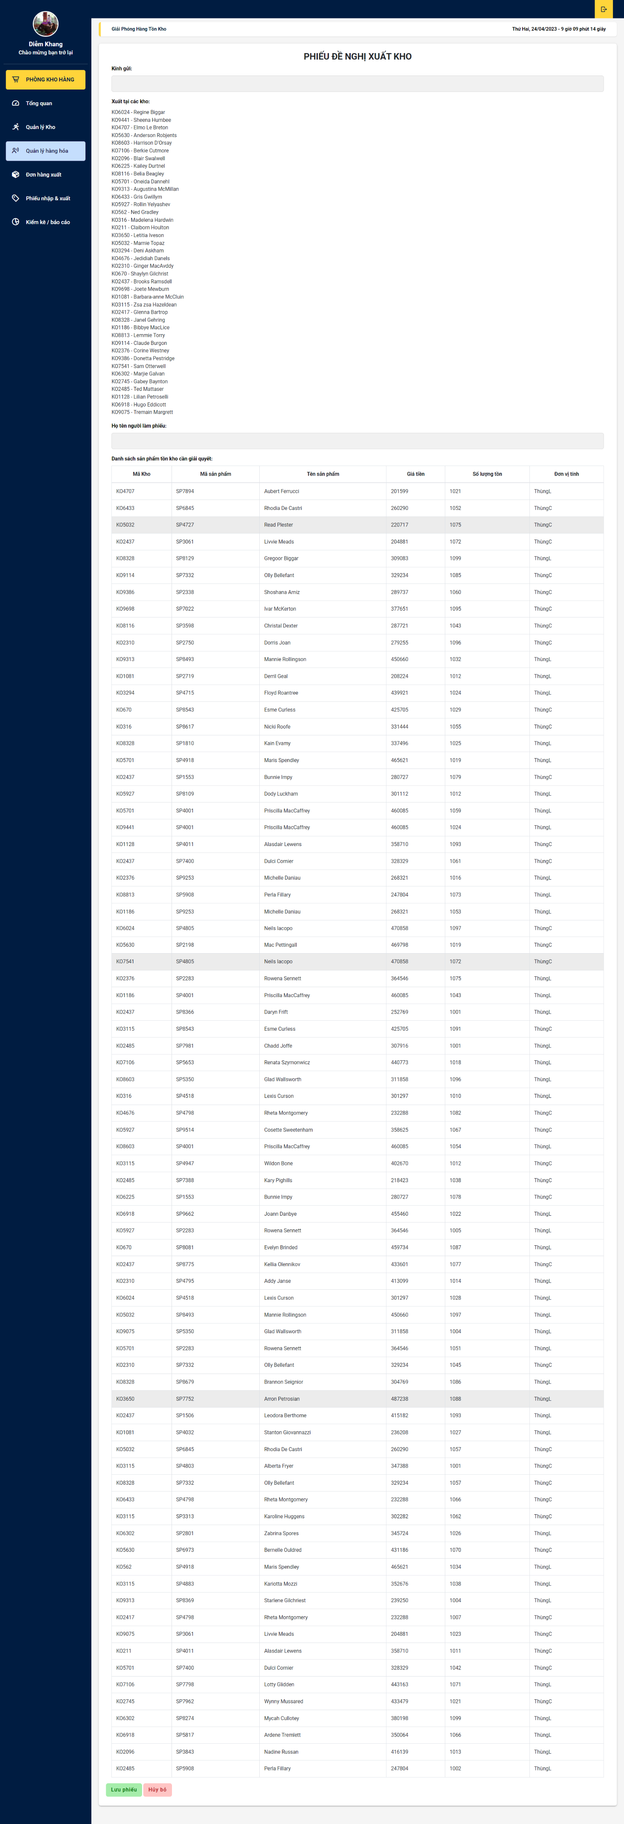
1

BUG_ID | BUG_OVERVIEW | BUG_DETAIL | EXPECTED RESULT | NOTE/ REFERRENCES
1 | Phiếu quá dài | Kho nhiều dẫn đến phiếu quá dài | Chia nhỏ từng phiếu ra | Note 1

